框架结构
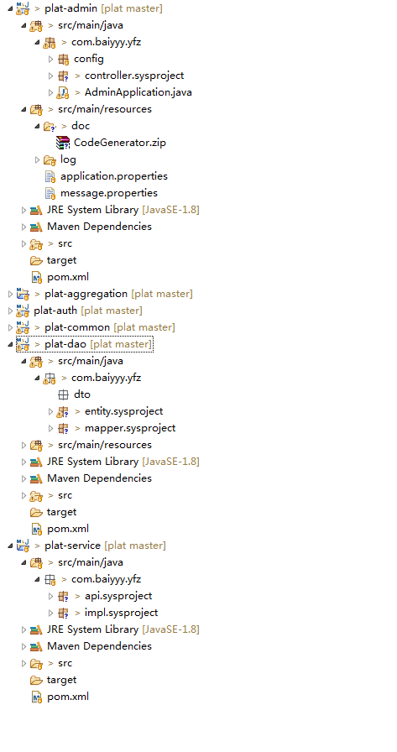
plat-admin：后台管理系统controller层，此项目中只有controller，调用plat-service中的服务。
plat-aggregation：所有项目的父pom
plat-auth：权限控制模块
plat-common：共通模块，基底类和工具类等封装的地方
plat-dao：entity，dto和mapper，其中entity是代码生成的实体类，dto是自定义的实体类
plat-service：业务处理层。

编码规则
1、所有的controller需继承BaseController

2、message都定义在message.properties文件中，特殊情况除外，否则不允许将消息直接写到java代码中

3、实体类如果涉及到分页查询，则需继承PageEntity，如果不涉及分页查询，则继承BaseEntity或者PageEntity都可以

4、使用代码生成器生成代码，生成的entity和mapper.xml不允许进行修改，如果需要自定义实体类，则在dto下新建一个实体类即可，如果需要自定义xml文件，则自定义一个custom文件夹
如下：

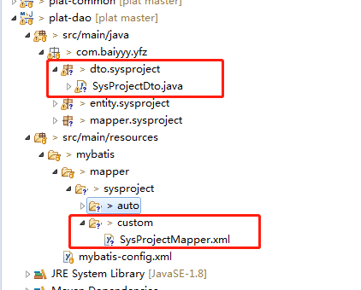

5、代码需要添加注释，类和方法需要注明作者，便于对应问题，方法中关键的地方需要添加注释说明。

6、增删改操作需要添加事务注解@Transactional

操作日志
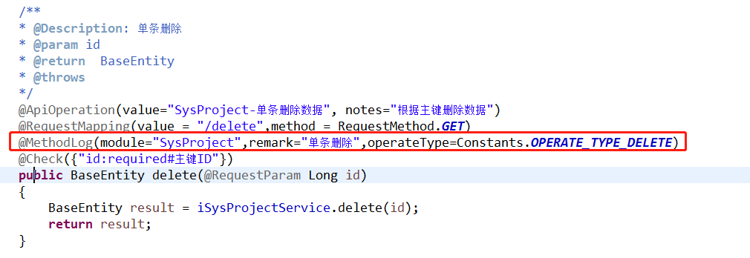
在controller方法上添加@MethodLog注解即可，用法如下：

module：模块名称
remark：操作描述
operateType：操作类型

防止重复提交
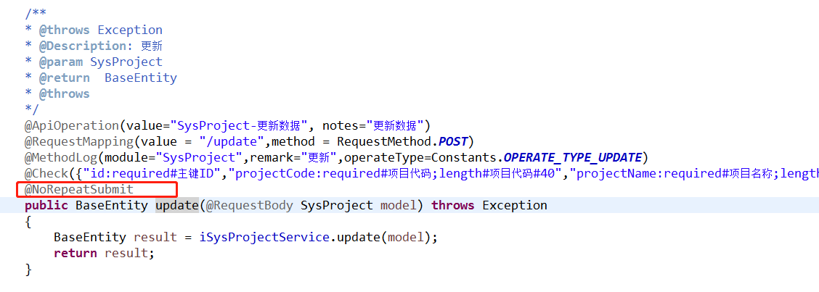
在controller方法上添加@NoRepeatSubmit注解即可，用法如下：

